Титульный лист
Общероссийская спортивная общественная организация
"Национальная федерация бадминтона России"
СРОФСО "Федерация бадминтона Саратовской области"

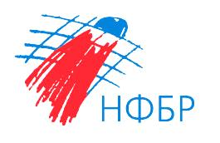

ОТЧЕТ
Главной судейской коллегии
Всероссийские соревнования по бадминтону
ЕКП Минспорта России № 2024640021047464
Мальчики, девочки до 13 лет, юноши, девушки до 15 лет, до 17 лет, юниоры, юниорки до 19 лет
Всероссийские юниорские и юношеские соревнования по бадминтону "Хрустальный волан"

0240002611Я
0240012611Я
0240022611Я
0240032611Я

03 - 08 февраля 2026 г.

г. Саратов, Саратовская область

